Scenarios
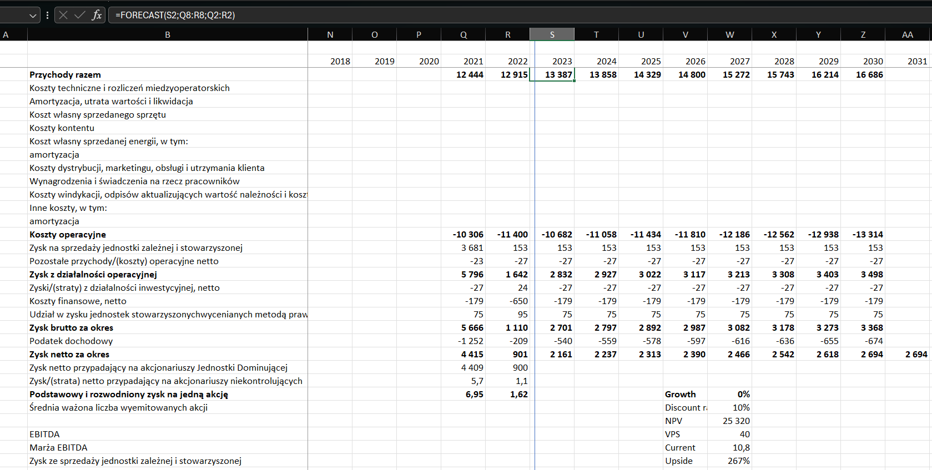

1. | forecasty na revenue
 | ksozty rosna tyle samo co przychody
 | powrot do pozostalych danych z 2022

Noty
